2.Pivot VC
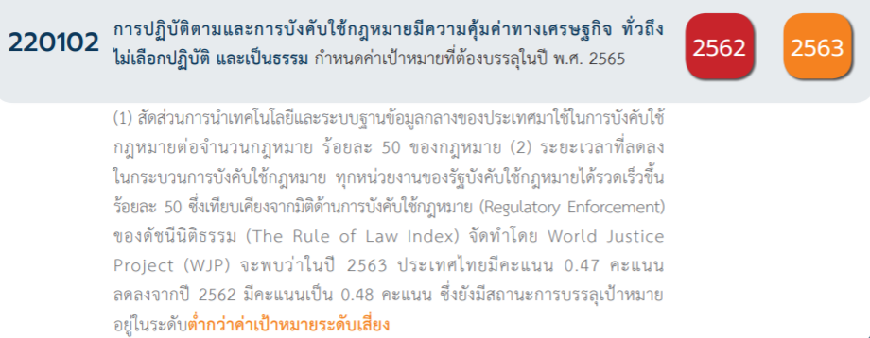
Count of ชื่อโครงการ / การดำเนินงาน | Column Labels
Row Labels | 2562 | 2563 | 2564 | 2565 | (blank) | Grand Total | หมายเหตุ การประเมินความสอดคล้องของโครงการกับปัจจัยเป็นการดำเนินการเบื้องต้น สำหรับใช้เป็นข้อมูลประกอบการจัดทำโครงการสำคัญ
220102V01 | 7 | 1 | 2 | 1 |  | 11
220102F0101
220102F0102 | 7 | 1 | 2 | 1 |  | 11
220102F0103
220102V02 | 1 | 3 | 2 | 6 |  | 12
220102F0201 | 1 | 2 |  | 3 |  | 6
220102F0202
220102F0203
220102F0204 |  | 1 | 2 | 3 |  | 6
220102V03 | 1 | 3 | 7 | 5 |  | 16
220102F0301 | 1 |  | 4 | 3 |  | 8
220102F0302 |  |  |  | 1 |  | 1
220102F0303 |  | 3 | 3 | 1 |  | 7
220102V04 | 4 | 1 | 3 | 2 |  | 10
220102F0401 | 1 | 1 | 3 | 1 |  | 6
220102F0402 |  |  |  | 1 |  | 1
220102F0403 | 3 |  |  |  |  | 3
Grand Total | 13 | 8 | 14 | 14 |  | 49
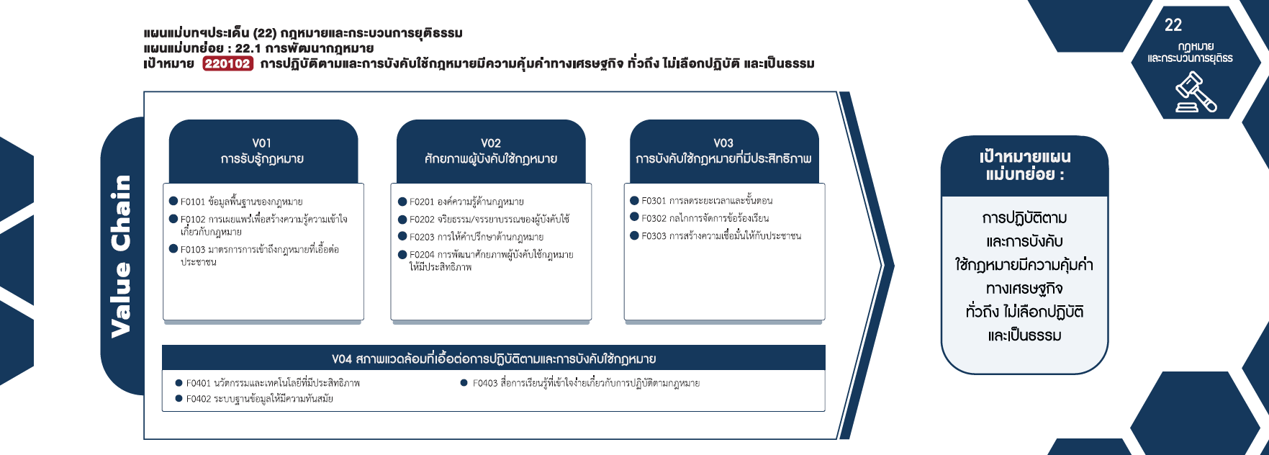

(0 โครงการ)
(6 โครงการ)
(8 โครงการ)
(0 โครงการ)
(1 โครงการ)
(11 โครงการ)
(0 โครงการ)
(7 โครงการ)
(0 โครงการ)
(6 โครงการ)
รวม 16 โครงการ
รวม 11 โครงการ
รวม 12 โครงการ

(6 โครงการ)
(3 โครงการ)
(1 โครงการ)
รวม 10 โครงการ

(3 โครงการ)
(9 โครงการ)

(15 โครงการ)
(4 โครงการ)
(9 โครงการ)
รวม 40 โครงการ

4.รวม
รหัสโครงการ | ชื่อโครงการ / การดำเนินงาน | ปีงบประมาณ | ประเภทโครงการ | องค์ประกอบ | ปัจจัย
อส0006(นย)-62-0041 | โครงการสัมมนารับฟังความคิดเห็นและการมีส่วนร่วมของประชาชนและบุคลากรหน่วยงานของรัฐที่เกี่ยวข้องในการแก้ไขเพิ่มเติมประมวลกฏหมายวิธีพิจารณาความอาญา | 2563 |  | 220102V01 | 220102F0102
ตช0007.1-63-0178 | โครงการฝึกอบรมพัฒนาประสิทธิภาพเจ้าหน้าที่ผู้ปฏิบัติงานด้านวินัยประจำปีงบประมาณ2565 | 2565 | project65 | 220102V02 | 220102F0201
ตช0007.1-63-0180 | โครงการฝึกอบรมพัฒนาความรู้ผู้ทำหน้าที่สืบสวนและสอบสวนในการดำเนินการทางวินัยข้าราชการตำรวจที่ถูกร้องเรียนกล่าวหาว่าทุจริตและประพฤติมิชอบประจำปีงบประมาณ2565 | 2565 | project65 | 220102V02 | 220102F0201
ตช0007.1-63-0183 | โครงการตรวจเร่งรัดการดำเนินการทางวินัยสำนักงานตำรวจแห่งชาติประจำปีงบประมาณ2565 | 2565 | project65 | 220102V03 | 220102F0301
นร0901-62-0010 | จัดทำประมวลกฎหมายสำคัญเพื่อเป็นตัวอย่างในการดำเนินการจัดทำประมวลกฎหมาย | 2562 |  | 220102V02 | 220102F0201
นร0901-62-0011 | กำหนดหลักเกณฑ์การจัดทำคำอธิบายกฎหมายในความรับผิดชอบของแต่ละหน่วยงาน | 2562 |  | 220102V03 | 220102F0301
นร0901-62-0012 | เร่งรัดการจัดทำคำแปลกฎหมาย | 2562 |  | 220102V01 | 220102F0102
ศร0010-62-0001 | โครงการพัฒนาระบบบริหารจัดการคดี(CaseManagementSystem) | 2562 |  | 220102V04 | 220102F0401
ศร0010-62-0007 | โครงการผลิตสื่อประชาสัมพันธ์ประเภทสปอตและสกู๊ปรายการเพื่อเผยแพร่หน้าที่และอำนาจของศาลรัฐธรรมนูญความรู้เกี่ยวกับกฎหมายรัฐธรรมนูญและสิทธิของประชาชนภายใต้รัฐธรรมนูญผ่านสื่อโทรทัศน์ | 2562 |  | 220102V04 | 220102F0403
ศร0010-62-0008 | การจัดทำวีดิทัศน์ฉบับย่อเผยแพร่หน้าที่และอำนาจของของศาลรัฐธรรมนูญและภารกิจของศาลรัฐธรรมนูญ | 2562 |  | 220102V04 | 220102F0403
ศร0010-62-0011 | การจัดทำบทความเผยแพร่ประชาสัมพันธ์ศาลรัฐธรรมนูญเนื่องในวาระครบรอบ21ปีศาลรัฐธรรมนูญ | 2562 |  | 220102V01 | 220102F0102
ศร0010-62-0012 | โครงการผลิตสื่อประชาสัมพันธ์ประเภทสปอตและสารคดีเพื่อเผยแพร่หน้าที่และอำนาจของศาลรัฐธรรมนูญกฎหมายรัฐธรรมนูญสิทธิและเสรีภาพของประชาชนภายใต้รัฐธรรมนูญผ่านสื่อวิทยุกระจายเสียง | 2562 |  | 220102V04 | 220102F0403
รง0409-63-0004 | การปรับปรุงแก้ไขพระราชบัญญัติส่งเสริมการพัฒนาฝีมือแรงงานพ.ศ.2545 | 2563 |  | 220102V03 | 220102F0303
สธ1011-63-0002 | โครงการจัดทำแผนพัฒนาปรับปรุงกระบวนงานของกลุ่มกฎหมายอาหารและยาแผนระยะยาว3ปีตั้งแต่ปีพ.ศ.2564-2566(ประจำปีงบประมาณพ.ศ.2563) | 2563 |  | 220102V02 | 220102F0204
ศธ04007-63-0053 | โครงการอบรมหลักสูตรการดำเนินการทางวินัยร้ายแรง(ตามหลักสูตรก.ค.ศ.)และกฎหมายปกครองที่เกี่ยวข้องกับการดำเนินการทางวินัย | 2563 |  | 220102V02 | 220102F0201
ศธ0304-64-0003 | โครงการส่งเสริมความรู้ด้านกฎหมายการศึกษาและกฎหมายที่เกี่ยวข้อง | 2564 |  | 220102V01 | 220102F0102
ยธ0819-63-0023 | โครงการขับเคลื่อนสถาบันพัฒนาการสืบสวนสอบสวนคดีพิเศษ(การดำเนินการตามแผนปฏิบัติการการพัฒนาสถาบันพัฒนาการสืบสวนสอบสวนคดีพิเศษประจำปีงบประมาณพ.ศ.2563) | 2563 |  | 220102V02 | 220102F0201
ยธ0905-63-0001 | โครงการขับเคลื่อนแนวทางการเผยแพร่กฎหมายและสร้างการรับรู้ให้แก่ประชาชนและหน่วยงานของรัฐปี5 | 2565 | project65 | 220102V01 | 220102F0102
ยธ0905-63-0006 | โครงการฝึกอบรมหลักสูตรกฎหมายใหม่กับการบังคับใช้อย่างมีประสิทธิภาพ | 2565 | project65 | 220102V02 | 220102F0204
ยธ0815-63-0019 | ศึกษาวิจัยเพื่อพัฒนาองค์ความรู้ด้านการสืบสวนสอบสวนคดีพิเศษ | 2565 | project65 | 220102V02 | 220102F0201
ยธ0815-63-0021 | โครงการพัฒนาความร่วมมือและบูรณาการการทำงานกับหน่วยงานบังคับใช้กฎหมายทั้งในและต่างประเทศ | 2565 | project65 | 220102V03 | 220102F0301
ยธ0815-63-0022 | โครงการพัฒนาสถาบันการสอบสวนคดีพิเศษ | 2565 | project65 | 220102V02 | 220102F0204
ยธ0815-63-0025 | บูรณาการความร่วมมือเครือข่ายด้านการป้องกันการเกิดอาชญากรรมคดีพิเศษ | 2565 | project65* | 220102V03 | 220102F0301
ยธ0815-63-0027 | พัฒนามาตรฐานการสืบสวนสอบสวนคดีพิเศษ | 2565 | project65 | 220102V03 | 220102F0303
ยธ0815-63-0029 | การพัฒนาระบบบริหารคดีพิเศษด้วยเทคโนโลยีสารสนเทศระยะที่๓ | 2565 | project65 | 220102V03 | 220102F0302
ยธ0815-63-0030 | โครงการปราบปรามอาชญากรรมพิเศษที่ผลกระทบต่อความมั่นคง | 2563 | project65 | 220102V03 | 220102F0303
ยธ0815-63-0034 | พัฒนาระบบบูรณาการฐานข้อมูลให้การบังคับใช้กฎหมายเป็นไปอย่างมีประสิทธิภาพ | 2565 | project65* | 220102V04 | 220102F0402
ยธ0815-63-0036 | จัดหาพัฒนาเครื่องมือเทคโนโลยีอุปกรณ์พิเศษเพื่อการสนับสนุนการสืบสวนสอบสวนคดีพิเศษ | 2565 | project65 | 220102V04 | 220102F0401
ยธ0815-63-0037 | โครงการพัฒนาศักยภาพ/ทักษะ/ความเชี่ยวชาญของผู้บังคับใช้กฎหมายให้มีประสิทธิภาพ | 2565 | project65 | 220102V02 | 220102F0204
ยธ0802-64-0001 | การปรับปรุงแก้ไขเพิ่มเติมพระราชบัญญัติการสอบสวนคดีพิเศษหรืออนุบัญญัติที่เกี่่ยวข้อง | 2564 |  | 220102V03 | 220102F0301
ยธ0814-64-0002 | โครงการการพัฒนาระบบเทคโนโลยีและสารสนเทศเพื่อการสืบสวนสอบสวนคดีพิเศษ | 2564 |  | 220102V04 | 220102F0401
ยธ0819-64-0001 | โครงการพัฒนาศักยภาพ/ทักษะ/ความเชี่ยวชาญของผู้บังคับใช้กฎหมายให้มีประสิทธิภาพ | 2564 |  | 220102V02 | 220102F0204
ยธ0814-64-0003 | โครงการพัฒนาระบบบริหารคดีพิเศษด้วยเทคโนโลยีสารสนเทศ | 2564 |  | 220102V04 | 220102F0401
ยธ0819-64-0005 | โครงการจัดหาหรือพัฒนาเครื่องมือเทคโนโลยีอุปกรณ์พิเศษเพื่อสนับสนุนการสืบสวนและสอบสวนคดีพิเศษ | 2564 |  | 220102V04 | 220102F0401
ยธ0819-64-0006 | โครงการขับเคลื่อนสถาบันพัฒนาการสืบสวนสอบสวนคดีพิเศษ | 2564 |  | 220102V02 | 220102F0204
ยธ0815-64-0007 | โครงการบูรณาการความร่วมมือเครือข่ายด้านการป้องกันการเกิดอาชญากรรมคดีพิเศษ | 2564 |  | 220102V01 | 220102F0102
ยธ0815-64-0008 | การปราบปรามอาชญากรรมคดีพิเศษที่มีผลกระทบต่อความมั่นคง | 2564 |  | 220102V03 | 220102F0301
ยธ0818-64-0014 | โครงการพัฒนามาตรฐานการสืบสวนสอบสวนคดีพิเศษสู่มาตรฐานสากล | 2564 |  | 220102V03 | 220102F0301
พณ0702-64-0002 | โครงการสัมมนาทางวิชาการเพื่อพัฒนาระบบการคุ้มครองทรัพย์สินทางปัญญา | 2564 |  | 220102V03 | 220102F0301
ดศ0202-61-0004 | การจัดทำคำอธิบายกฎหมายที่มีผลบังคับใช้แล้ว | 2562 |  | 220102V01 | 220102F0102
ศธ0536.2-63-0006 | อบรมสัมมนาความรู้ด้านกฎหมายสำหรับประชาชนทั่วไปและบุคลากรในท้องถิ่น | 2562 |  | 220102V01 | 220102F0102
ศธ6593(5)-63-0012 | การพัฒนามาตรการคุ้มครองพลเมืองจากการสอดส่องการสื่อสารโดยรัฐ | 2563 |  | 220102V03 | 220102F0303
พม0202-62-0001 | พัฒนากฎหมายและเสริมสร้างประสิทธิภาพการบังคับใช้กฎหมายอย่างมีส่วนร่วม | 2562 |  | 220102V01 | 220102F0102
กค0601-61-0001 | ประชาสัมพันธ์เชิงรุกห้ามขายสินค้าผิดกฎหมายผ่านสื่อออนไลน์ | 2562 |  | 220102V01 | 220102F0102
กค0598(ส)-61-0004 | โครงการเชื่อมโยงการนำระบบตรวจสอบตู้คอนเทนเนอร์สินค้าด้วยเครื่องX-ray/CCTVมาใช้ในการตรวจปล่อย | 2563 |  | 220102V04 | 220102F0401
กลต.กม.-64-0001 | โครงการรูปแบบองค์กรของหน่วยงานกำกับดูแลตลาดทุน | 2564 |  | 220102V03 | 220102F0303
กลต.กส.-64-0001 | โครงการเพิ่มประสิทธิภาพและประสิทธิผลของการใช้บังคับกฎหมายและกลไกการกำกับดูแลผู้สอบบัญชีและสำนักงานสอบบัญชีในตลาดทุน | 2564 |  | 220102V03 | 220102F0303
กลต.ฝค.-64-0001 | โครงการเพิ่มประสิทธิภาพของกระบวนการบังคับใช้กฎหมายภายใต้พระราชบัญญัติหลักทรัพย์และตลาดหลักทรัพย์พ.ศ.2535 | 2564 |  | 220102V03 | 220102F0303
กห0202-61-0004 | การจัดทำคำอธิบายประกอบร่างกฎหมาย | 2562 |  | 220102V01 | 220102F0102
จากข้อมูลในระบบไม่มีโครงการที่เชื่อมโยงกับองค์ประกอบและปัจจัยเหล่านี้
 |  |  |  | 220102V01 | 220102F0101
 |  |  |  | 220102V01 | 220102F0103
 |  |  |  | 220102V02 | 220102F0202
 |  |  |  | 220102V02 | 220102F0203

